Calcul Sans Renfort
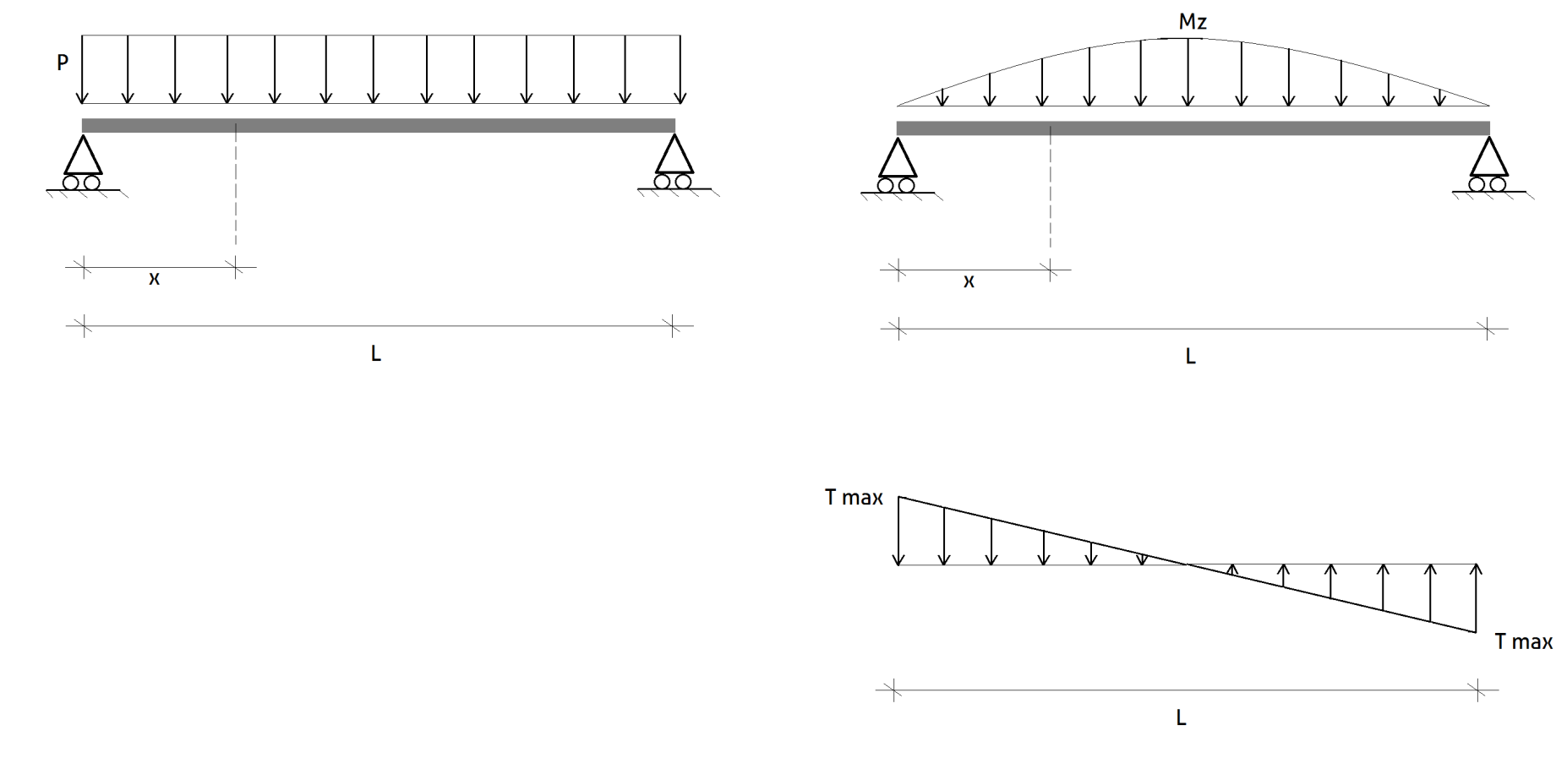
 | Norme handbook of steel construction 2005
A | CALCUL D'UNE POUTRE AVEC UN TROU (SANS RENFORT)
1.0 | Résistance des matériaux (poutre sans trou)

 | L | Longueur de la poutre | 7.5 | m
 | x | Position du centre du trou | 1.5 | m
 | p | Charge linéique | 26 | kN/m
 | Ra | Réaction de l'appui de gauche | 97.5 | kN
 | Rb | Réaction de l'appui de droite | 97.5 | kN
 | Ty(x) | Effort tranchant en x | 58.5 | kN
 | Ty max | Effort tranchant max | 97.50 | kN
 | Mf(x) | Moment flechissant en x | 117.00 | kN.m
 | Mf max | Moment flechissant max | 182.81 | kN.m
 | Mr | Moment résistant élastique de la section | 241.20 | kN.m
 | σ x | contrainte de flexion en x | 101.87 | Mpa
 | σ max | contrainte de flexion maximum (mi-portée) | 159.17 | Mpa
 | Ԏ x | contrainte de cissaillement au niveau du trou | 21.18 | Mpa
 | Ԏ max | contrainte de cissaillement maximale ( à l'appui) | 35.30 | Mpa
 | Coef 1 | coefficient sans intérêt | 6.258E-04 | -

2.0 | Données géométriques et mécaniques
 | P | Profilé métallique | W360x72 | -
 | 2a | Longueur du trou | 0.222 | m
 | b | Largeur des semelles de poutre | 0.204 | m
 | d | Hauteur totale de poutre | 0.35 | m
 | dt | Distance supérieure | 0.064 | m
 | e | Excentricité (TOUJOURS A 0) | 0 | m
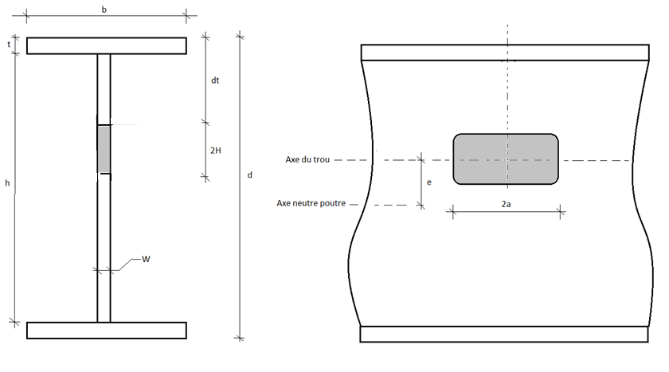
 | h | Hauteur intérieur de la poutre | 0.3198 | m
 | 2H | Largeur du trou | 0.222 | m
 | t | Epaisseur des semelles | 0.0151 | m
 | W | Epaisseur de l'âme | 0.0086 | m
 | Af | Aire d'une semelle (b × t) | 0.0030804 | m2
 | Aw | Aire de l'âme (d × w) | 0.00301 | m2
 | Mf | Moment de flexion due aux charges pondérées en x | 117 | kN.m
 | Mr | Moment de flexion résistant pondéré de la section non trouée | 241.20 | kN.m
 | R | Rayon du trou (lorsque circulaire) | 0 | m
 | - | Utiliser 2a = 0,9 x R et aussi 2H = 1,8 x R
 | s | Longueur d'âme solide entre deux trous | 0 | m
 | Vf | Effort tranchant pondéré à l'axe neutre au niveau du trou | 58.5 | kN
 | V'r | Effort tranchant résistant pondéré de la section non trouée | 312.9 | kN
 | Fy | Limite de contrainte élastique | 210 | Mpa
 | E | Module d'élasticité de l'acier | 210 | Gpa
 | Iz total | Inertie totale de flexion principale de la poutre | 2.01E+08 | mm4

3.0 | Vérifications préliminaires du code
 | Condition géométrique sur le trou |  | OK
 | Condition géométrique sur le trou |  | OK
 | Condition géométrique sur le trou circulaire |  | OK
 | Classe de la section |  | 1
 | Stabilité de l'âme (vérif 1) |  | OK
 | Stabilité de l'âme (vérif 2) |  | OK
 | Stabilité de l'âme (vérif 3) |  | OK
 | Stabilité en compression en T (vérification 4) |  | OK
 | Vérification multi-trous rectangulaires |  |  | 0.22996232156
 | Vérification multi-trous circulaires
4.0 | Vérification sans renforts horizontaux
 | Béta 1 |  | 0.13374693878 | -
 | Béta 2 |  | 0.13374693878 | -
 | Coef 1 |  | 1.8641952764 | -
 | Alpha 1 |  | 0.24933041149 | -
 | Alpha 2 |  | 0.24933041149 | -
 | coef VL1 |  | 0.223067653 | -
 | coef VL2 |  | 0.223067653 | -
 | coef VL3 |  | 0.36620502789 | -
 | Vl |  | 51.118945393 | kN
 | Vf |  | 58.5 | kN
 | ECART |  | 114.44% | -
 | coef M1 |  | 1.2442864563
 | coef M2 |  | 0.35783571417
 | coef M3 |  | 0.40231836735
 | coef M4 |  | 0.2442864563
 | Mo |  | 222.14863142 | kN.m
 | Ml |  | 162.85832103 | kN.m
 | M* |  | 154.29740462 | kN.m
 | Mf |  | 117 | kN.m
 | ECART |  | 75.8% | -

Calcul avec Renfort trou centré
'Norme handbook of steel construction 2005
A | CALCUL D'UNE POUTRE AVEC UN TROU CENTRE (AVEC RENFORT)
1.0 | Données pour le renfort
 | Mf(x) | Moment flechissant en x | 117 | kN.m | REPRÉSENTATION SCHÉMATIQUE POUR LE CALCUL
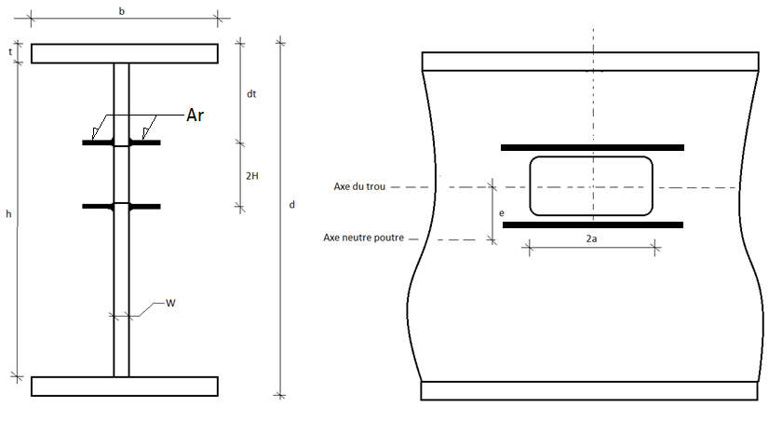
 | Mr | Moment résistant élastique de la section | 241.20 | kN.m
 | Vf | Effort tranchant pondéré à l'axe neutre au niveau du trou | 58.5 | kN
 | b | Largeur des semelles de poutre | 0.204 | m
 | d | Hauteur totale de poutre | 0.35 | m
 | t | Epaisseur des semelles | 0.0151 | m
 | w | Epaisseur de l'âme | 0.0086 | m
 | 2a | Longueur du trou | 0.222 | m
 | 2H | Largeur du trou | 0.222 | m
 | e | Excentricité | 0 | m
 | Ar | Aire de renfort | 0.000945 | m2
 |  | Type de Renfort (x4) | L64x64x7.9
 | Fy | Limite de contrainte élastique | 210 | mPa
2.0 | Calculs préliminaires

 | 2H/d |  | 0.6343 | -
 | e/d |  | 0 | -
 | Aw |  | 0.00301 | m2
 | Af |  | 0.0030804 | m2
 | Vr |  | 312.9 | kN
3.0 | Vérifications préliminaires
 | Ar | Aire de renforcement non nul | OK
 | - | Stabilité de la zone de compression du renfort | OK |  | REPRÉSENTATION GRAPHIQUE
4.0 | Vérification sans renforts horizontaux

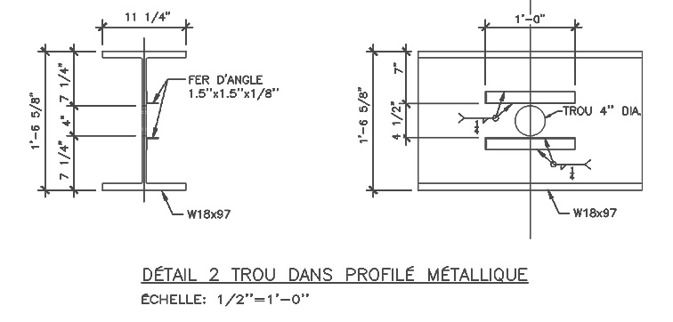
 | Béta 1 |  | 0.3657 | -
 | Béta 2 |  | 0.9899434318 | -
 | Coef 1 |  | 0.62706553436 | -
 | Vl |  | 196.2 | kN
 | Vf |  | 58.5 | kN
 | Vf<Vl |  | OK
 | ECART |  | 29.8%
 | Vf/V'r < 1-2H/d |  | OK
 | ECART |  | 4.7%
 | Coef 1 |  | 1.000002318 | -
 | Coef 2 |  | 0.40231836735 | -
 | Coef 3 |  | 2.318001E-06 | -
 | Coef 4 |  | 0.19458511882 | -
 | Mo |  | 288.13359693 | kN.m
 | Ml |  | 167.2046767 | kN.m
 | M* |  | 252.07721704 | kN.m
 | Mf |  | 117 | kN.m
 | Mf<M* |  | OK | -
 |  |  | 46.4%
 | Mf<Mr |  | OK | -
 | ECART |  | 48.5% |  | EXEMPLE DE POUTRE PROJET RÉALISÉ EN 2012
5.0 | Possibilité de renforcement limité à un côté
 | Condition géométrique 1 |  | OK |  | 0.000945 | 0.001047336
 | Condition géométrique 2 |  | OK
 | Condition de structure 1 |  | OK
 | Condition de structure 2 |  | OK

6.0 | Dispositions constructives

 | Renforcement Choisi
 | Longueur minimale du renfort |  | 0.33 | m
 | Dimensions de soudure choisie

